1
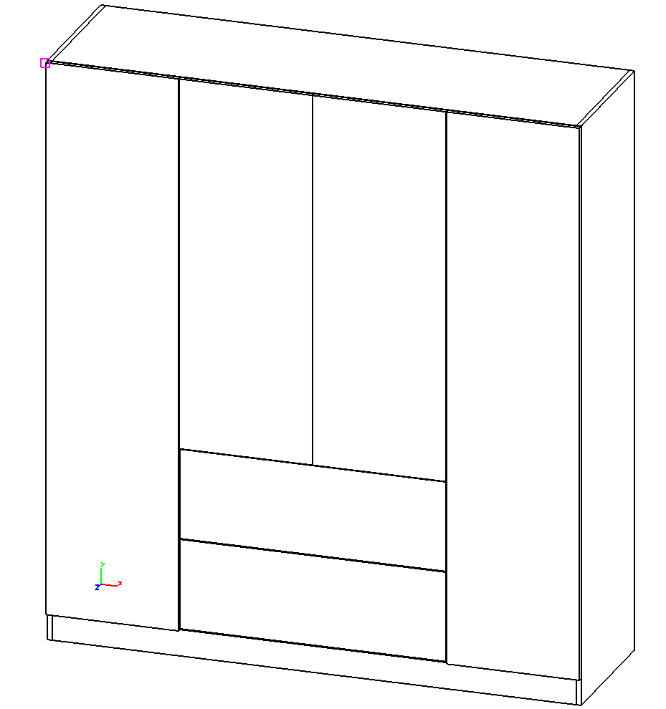
 |  | Mayster.Mebliv.in.ua
 |  | 38 097-797-55-66 Telegram / WhatsApp / Viber
 |  | Зробимо меблі для: Кухні, Вітальні, Гардеробу, Спальні, Офісу, та інше...

№ | Код | Товар | Кількість | Одиниця | Ціна | Сума
1 | 29702 | ДСП лам. Kronospan 0110 SM Білий / Білий корпусний 2800х2070х18мм | 4 | лист | 1882.74 | 7530.96
2 | 93203 | 77039 Крайка ABS Білий платиновий SM 22х0,4мм (300 м.п.) REHAU | 16 | м.п. | 7.02 | 112.32
3 | 93204 | 77039 Крайка ABS Білий платиновий SM 23х2мм (100 м.п.) REHAU | 30 | м.п. | 20.46 | 613.8
4 | 19026 | Порізка ДСП, МДФ, OSB | 89.48 | м.п. | 9.96 | 891.22
5 | 61768 | Крайкування лінійне білим клеєм | 41 | м.п. | 21.3 | 873.3
6 | 11 | Свердління отворів | 512 | шт | 3 | 1536
7 | 51203 | Заглиблення під завіси D35 | 14 | шт | 5.46 | 76.44
8 | 23913 | Завіса Clip-On, 105°, накладна, з дотягувачем,3D Muller profi line | 14 | к-т | 57.84 | 809.76
9 | 61136 | Дюбель під стяжку VB DU 321 (9021847) Hettich | 32 | шт | 2.04 | 65.28
10 | 57722 | Дюбель Twister під Rastex DU232 (9047644) Hettich | 46 | шт | 1.32 | 60.72
11 | 84628 | Стяжка VB 35/18, біла (9116929) Hettich | 32 | шт | 4.92 | 157.44
12 | 61281 | Ексцентрикова стяжка Rastex 15/18, цинк (9056599) Hettich | 46 | шт | 1.74 | 80.04
13 | 56831 | Тримачі для труби 30х15 Ferro Fiori M 11010.77 комплект правий + лівий, білий | 1 | к-т | 228.66 | 228.66
14 | 44817 | Конфірмат Muller (стяжка) оцинков. 6,4 на 50 мм під шестигранник | 0.032 | тыс. | 854.28 | 27.34
15 | 44324 | Шуруп з потайною головкою 4,0х16 цинк білий | 8 | шт | 0.36 | 2.88
16 | 66831 | Опора для шафи (308) h = 100мм d = 38мм, м / о 32мм, під шестигран. до 400 кг CAMAR | 4 | шт | 56.04 | 224.16
17 | 66834 | Болт для опори 308 35мм з отвором під шестигранник CAMAR | 4 | шт | 13.98 | 55.92
18 | 66838 | Заглушка для опори 308, біла CAMAR | 4 | шт | 1.26 | 5.04
19 | 68186 | Труба овальна Ferro Fiori M 11080 30х15, L = 3000mm, матовий білий гладкий | 1 | шт | 341.4 | 341.4
20 | 96091 | Напрямні телескоп. 45мм L = 550 MULLER profi line з дотягувачем | 2 | к-т | 557.1 | 1114.2
21 | 38877 | Шкант дерев'яний Бук 8х30 Muller | 0.086 | тыс. | 200.94 | 17.28

№ | Код | Товар | Кількість | Одиниця | Ціна | Сума

Загалом матеріали зі знижкою (якщо чогось нема в специфікації, значить воно не пораховано, перевіряйте, уточнюйте) |  |  |  |  |  | 14,824

Робота
Замір. ЗД сканування 800 приїзд + 200 сканування з одного місця |  |  |  |  |  | 500
проектування та деталіровка |  |  |  |  |  | 2,965
сборка, монтаж |  |  |  |  |  | 4,447
доставити (розраховує Віяр, ціна приблизно) |  |  |  |  |  | 800
занести (ліфт, етаж) |  | ???
підключення витяжки до наявної ситеми
врізка мойки
врізка варочної

непораховані роботи (якщо будуть), по прайсу або погодинно 11$ \ час \ людина
непорахована логістика (якщо буде) 0,5 $\км + 11 $ \ час \ людина
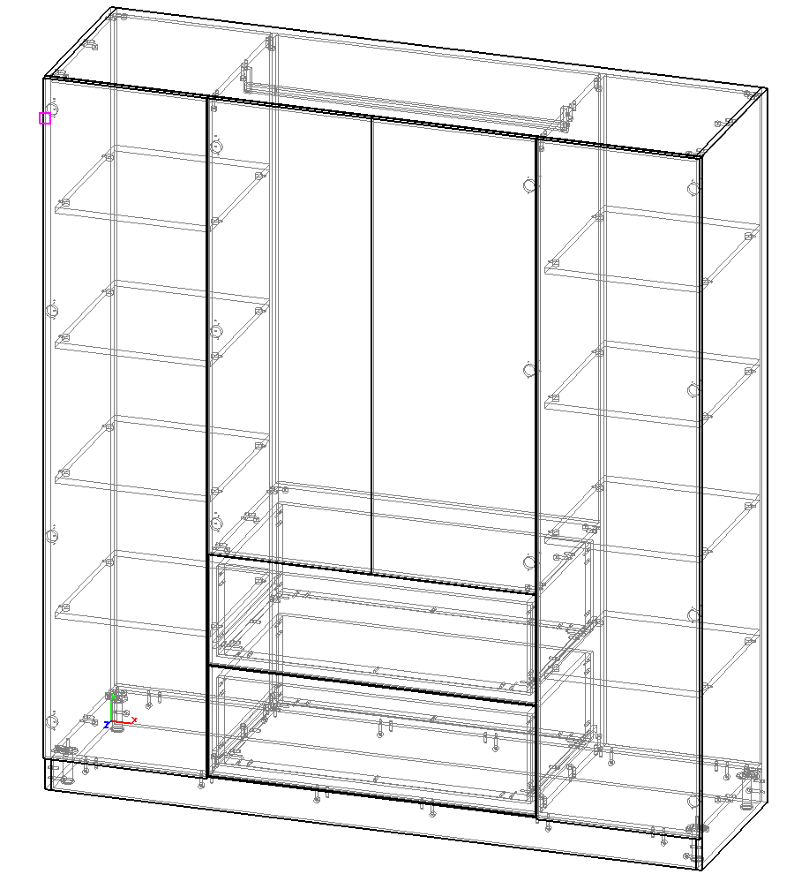
Загалом робота (якщо чогось нема в специфікації, значить воно не пораховано, перевіряйте, уточнюйте) |  |  |  |  |  | 8,712

Загалом матеріали + робота |  |  |  |  |  | 23,536

1 етап - за Замір, Проект - 100% - робимо проект
2 етап - за Матеріали, доставку - 100%, за монтаж,- 50%
3 етап, по закінченню монтажу - залишок розрахунків

